エビデンス
TOC | 1
 | 2
 | 3
 | 4
 | 5
 | 6
 | 7
 | 8

チェックポイント
1.画面初期状態
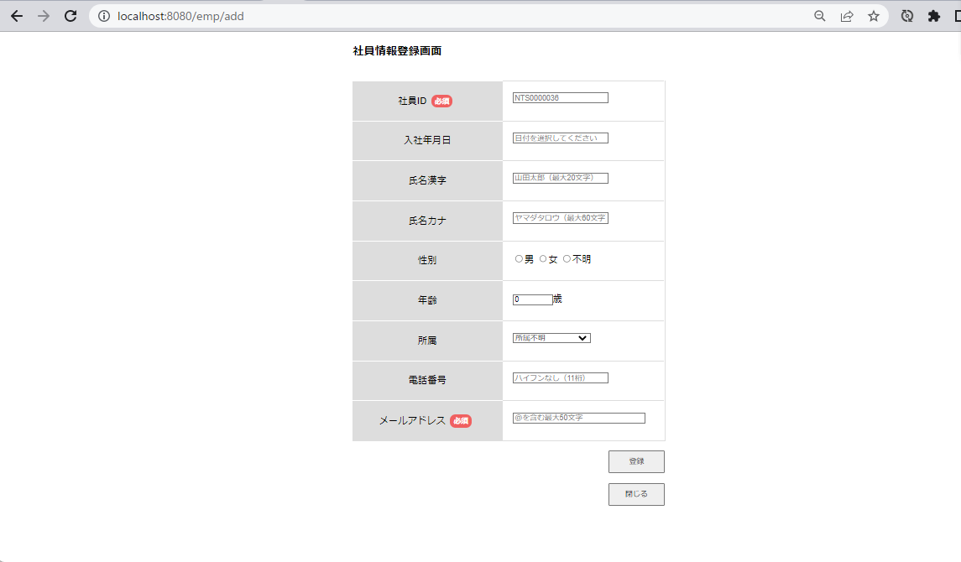
画面初期表示

2.閉じるボタン押下

押下

一覧画面へ遷移
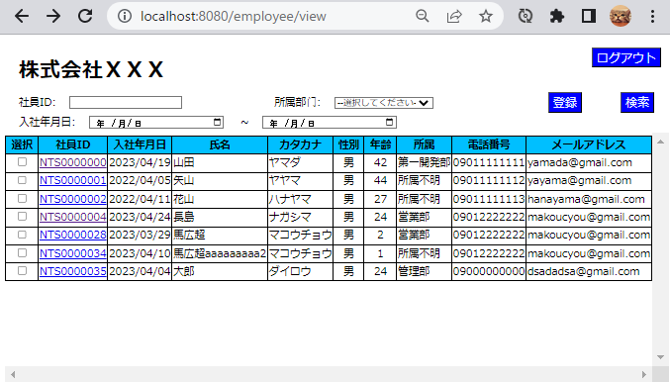

3.必須項目のみ入力後登録ボタン押下

登録前 | ID | EMPLOYEE_ID | PASSWORD | JOIN_DATE | EMPLOYEE_NAME | EMPLOYEE_NAMEKANA | EMPLOYEE_GENDERID | EMPLOYEE_AGE | EMPLOYEE_DEPATMENTID | EMPLOYEE_PHONENUMBER | EMPLOYEE_MAIL | DEL_FLG | CREATE_DATE | CREATE_USER | UPDATE_DATE | UPDATE_USER
 | 31 | NTS0000028 | N9999994 | 2023-03-29 | 馬広超 | マコウチョウ | 1 | 2 | 3 | 9012222222 | makoucyou@gmail.com | 1 | 4/20/23 |  | 4/20/23
 | 33 | NTS0000029 | N9999994 | 2023-04-04 | ああああ | マコウチョウ | 1 | 2 | 2 | 9012222222 | makoucyou@gmail.com | 1 | 4/20/23 |  | 4/20/23
 | 35 | NTS0000030 | N9999994 | 2023-04-05 | qwqr | マコウチョウ | 1 | 4 | 3 | 9012222222 | makoucyou@gmail.com | 1 | 4/20/23 |  | 4/20/23
 | 37 | NTS0000031 | N9999994 | 2023-04-24 | 馬広超 | マコウチョウ | 1 | 5 | 1 | 9012222222 | makoucyou@gmail.com | 1 | 4/21/23 |  | 4/21/23
 | 38 | NTS0000032 | N9999994 | 2023-04-05 | 馬広超2333333 | マコウチョウ | 1 | 3 | 2 | 9012222222 | makoucyou@gmail.com | 1 | 4/21/23 |  | 4/21/23
 | 40 | NTS0000033 | N9999994 | 2023-04-05 | 馬広超 | マコウチョウ | 1 | 1 | 2 | 9012222222 | makoucyou@gmail.com | 1 | 4/21/23 |  | 4/21/23
 | 41 | NTS0000034 | N9999994 | 2023-04-10 | 馬広超aaaaaaaaa2 | マコウチョウ | 1 | 1 | 1 | 9012222222 | makoucyou@gmail.com | 1 | 4/21/23 |  | 4/21/23
 | 42 | NTS0000035 | N9999994 | 2023-04-04 | 大郎 | ダイロウ | 1 | 24 | 2 | 9000000000 | dsadadsa@gmail.com | 1 | 4/21/23 |  | 4/21/23

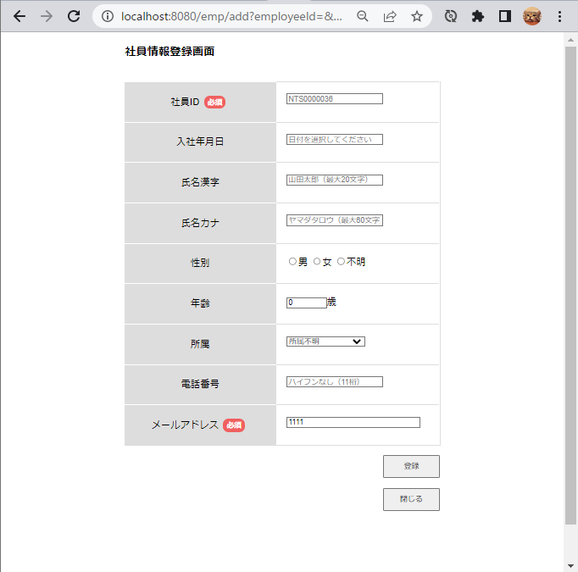

1111入力

押下

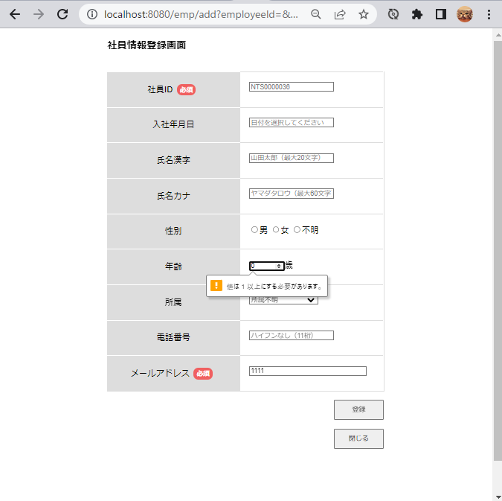

年齢のエラーが表示されてしまう

4.日付、年齢、電話番号、メールアドレス(@マークなし)入力後、登録ボタン押下
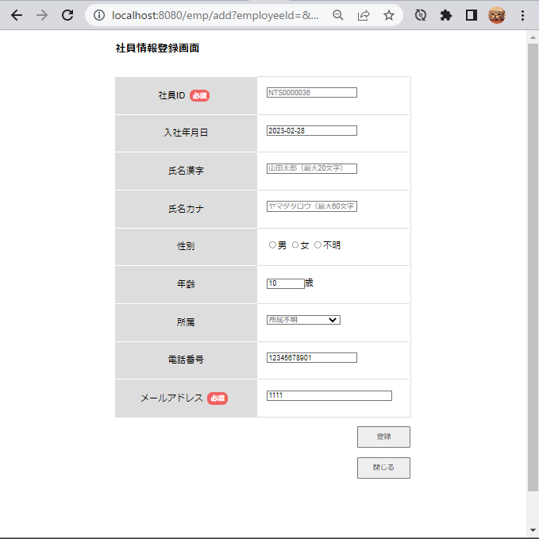

2-23/02/28日付入力

年齢10歳入力

12345678901入力

1111入力
押下

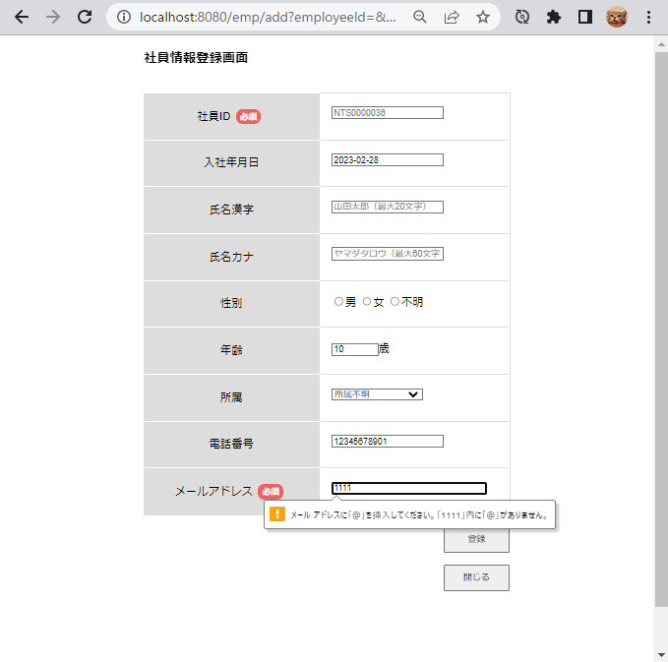

エラー表示入力

5.日付（1900年）、年齢、メールアドレス(@マークあり)入力後、登録ボタン押下
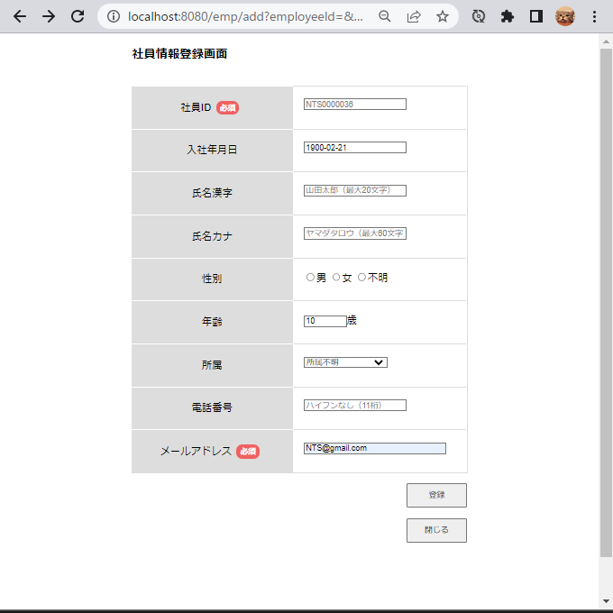

1900/2/21入力

年齢10歳入力

NTS@gmail.com入力

押下

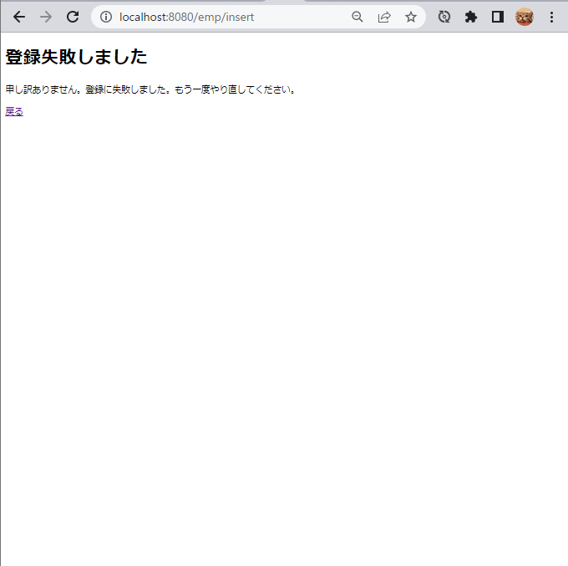

登録失敗画面

6.日付（2900年）、年齢、メールアドレス（＠マークあり）
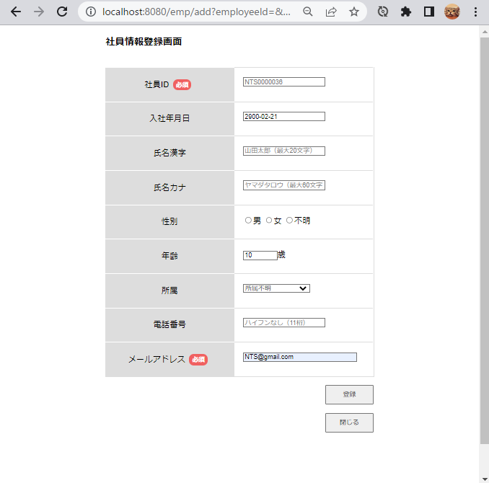

2900/2/21入力

年齢10歳入力

NTS@gmail.com入力

押下



登録失敗画面

7.日付（2023年）、年齢、電話番号、メールアドレス（＠マークあり）入力後、登録ボタン押下
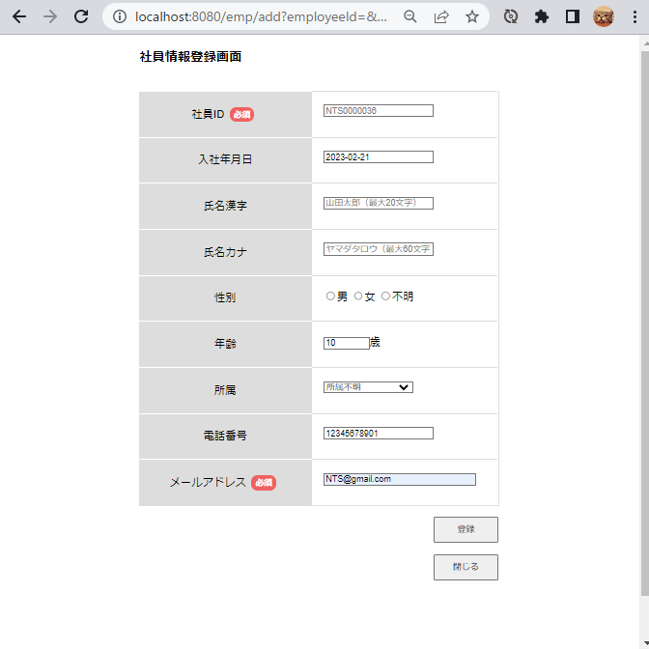

2023/02/21 入力

年齢10歳入力

12345678901 入力

NTS@gmail.com 入力

押下



登録失敗画面

8.年齢、メールアドレス（＠マークあり）入力後、登録ボタン押下
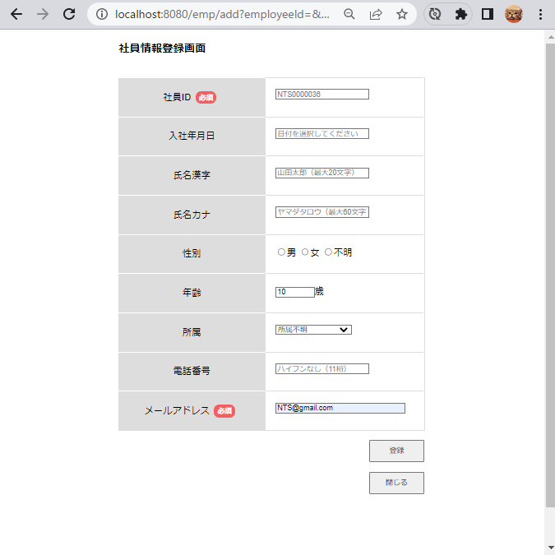

年齢10歳入力

NTS@gmail.com 入力

押下



登録失敗画面

